Layout
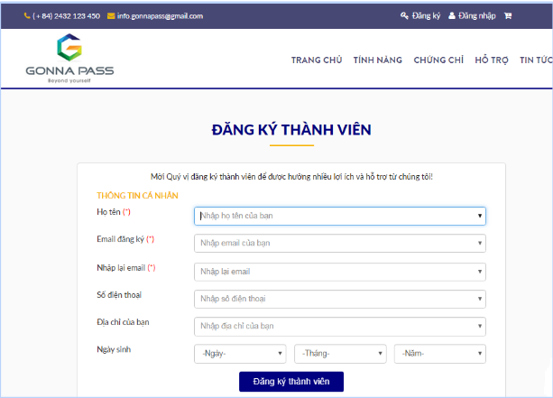
Màn hình đăng kí thành viên

